業務フロー
設計書 |  |  | 論理名称 |  | システムID |  |  | 改訂日 | 2022-09-06
 |  |  | 物理名称 |  | システム名称 | 品質・安全変更管理ツール |  | 改訂者 | 四日市情報システムG川内

 | 各生産部(依頼部署) |  |  | 設備管理部(承認部署) |  |  | 環境安全・品質マネジメント部(承認部署) |  |  | 有機品質管理部(承認部署)
 | 担当者 | 承認者 |  | 承認者 |  |  | 承認者 |  |  | 承認者

原課登録編集

原課登録承認

原課部長承認
工務部長承認

所管承認
所管承認

所管承認結果
所管承認結果

原課変更実施

所管確認評価
所管確認評価

評価確認

業務の流れ ：
データの流れ ：

業務フロー②
level0、1
 | 環境 | 品質
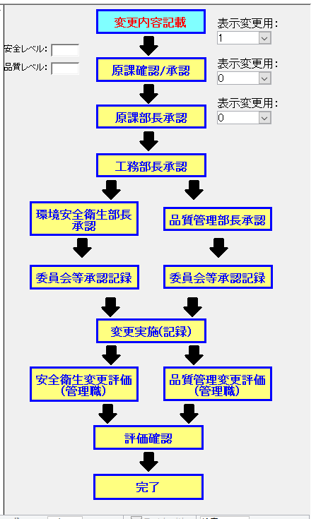
原課登録編集
原課登録編集

原課登録承認
原課登録承認

原課部長承認
原課部長承認

原課変更実施
原課変更実施

所管確認評価
 |  | 品質は通らないが、環境は通る

評価確認
評価確認

完了
完了

level2
 | 環境、品質
原課登録編集

原課登録承認

原課部長承認

工務部長承認

所管承認

原課変更実施

所管確認評価
 |  | 品質は０、１の時は通らないが２，３の時は通る

評価確認

完了

level3
 | 環境、品質
原課登録編集

原課登録承認

原課部長承認

工務部長承認

所管承認

所管承認結果
 |  | 3のときのみ通る

原課変更実施

所管確認評価
 |  | 品質は０、１の時は通らないが２，３の時は通る

評価確認

完了

業務フロー③
request
原課登録編集[1102][4501]

quality,safety

原課登録承認[1103][4505]

原課部長承認[1103][4505]

level
 | level2、3

工務部長承認[1201][4513]
level0、1

所管承認[1301][4517]

level
 |  |  | level3

所管承認結果[1302][4521]
 |  | level2

原課変更実施[1401][4533]

level
 | level2、3または安全

所管確認評価[1501][4537]
level0、1かつ品質

評価確認[1601][4541]

完了[9999][9998]

特殊遷移
安全＆品質チェックがあれば
1201
1202＆1301
1302
1303

 | 安全＆品質チェックがあれば
1401
1402＆1501
1502

1601

基本設計(TOP_PAGE)
設計書 |  | 論理名称 | システムID |  |  |  | 改訂日 | 2022-09-06
 |  | 物理名称 | システム名称 | 品質・安全変更管理ツール |  |  | 改訂者 | 四日市情報システムG川内

 |  |  |  | 処理概要

 |  |  |  |  | 1. | 各種ツール一覧のポータルサイトのタイルからシステムへアクセスする

TOP_PAGE

［凡例］
処理
出力
データ
画面

 | 備考

基本設計(依頼一覧)
設計書 |  | 論理名称 | システムID |  |  |  | 改訂日 | 2022-09-06
 |  | 物理名称 | システム名称 | 品質・安全変更管理ツール |  |  | 改訂者 | 四日市情報システムG川内

 |  |  |  | 処理概要

t_progress
t_request
t_quality
t_safety
 |  |  |  |  | 1. | 「t_progress」「t_request」「t_quality」「t_safety」のデータを結合して、
 |  |  |  |  |  | 進捗状況一覧を表示する。

 |  |  |  |  | 2. | 「進捗状況」「次作業者部門名」「次作業者部署名」「次作業者名」
 |  |  |  |  |  | 「変更管理名称」などの条件で依頼一覧を絞り込む

 |  |  |  |  | 3. | ログインユーザー所属部署の各工程毎の件数を表示する。

 |  |  |  |  | 4. | 依頼中のデータ、または新規作成ボタンを押して詳細画面に遷移する
絞り込み

依頼一覧

［凡例］
処理
出力
データ
画面

 | 備考

基本設計(新規依頼)
設計書 |  | 論理名称 | システムID |  |  |  | 改訂日 | 2022-09-06
 |  | 物理名称 | システム名称 | 品質・安全変更管理ツール |  |  | 改訂者 | 四日市情報システムG川内

 |  |  |  | 処理概要
新規入力画面(詳細画面)
 |  |  |  |  | 1. | 新規入力画面(詳細画面)の各フォームにデータを入力して保存ボタンなどを押す。

 |  |  |  |  | 2. | データベースに入力データが格納される。

 |  |  |  |  | 3. | 進捗状況が次の進捗へ遷移する。

格納処理
 |  |  |  |  | 4. | ログデータが登録される。

t_progress
t_request
t_log

［凡例］
処理
出力
データ
画面

 | 備考

画面設計(TOP_PAGE)
設計書 |  | 論理名称 | システムID |  | 改訂日 | 2022-09-06
 |  | 物理名称 | システム名称 | 品質・安全変更管理ツール | 改訂者 | 四日市情報システムG川内

概要

 | TOP_PAGE
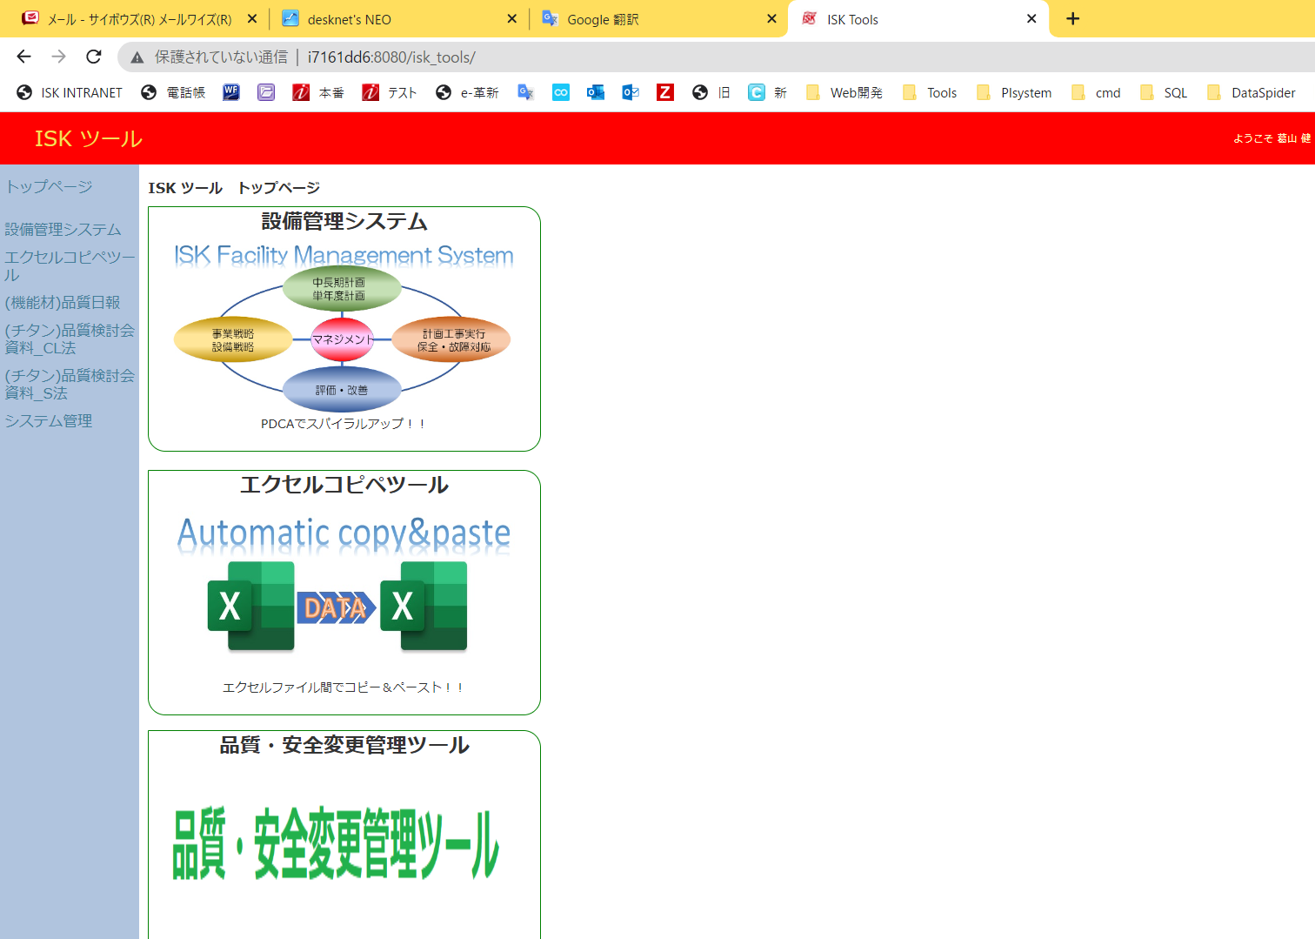
入口

画面設計(依頼一覧)
設計書 |  |  |  |  | 論理名称 | システムID |  | 改訂日 | 2022-09-06
 |  |  |  |  | 物理名称 | システム名称 | 品質・安全変更管理ツール | 改訂者 | 四日市情報システムG川内

概要

 | 依頼リスト
 |  | ① | 依頼状況、件数表示 | ログインユーザーの所属部署の依頼状況が確認できる
 |  | ② | フィルター | 依頼一覧絞り込みフィルター
 |  | ③ | 依頼一覧 | フィルターで絞り込まれた結果のレコードが表示される
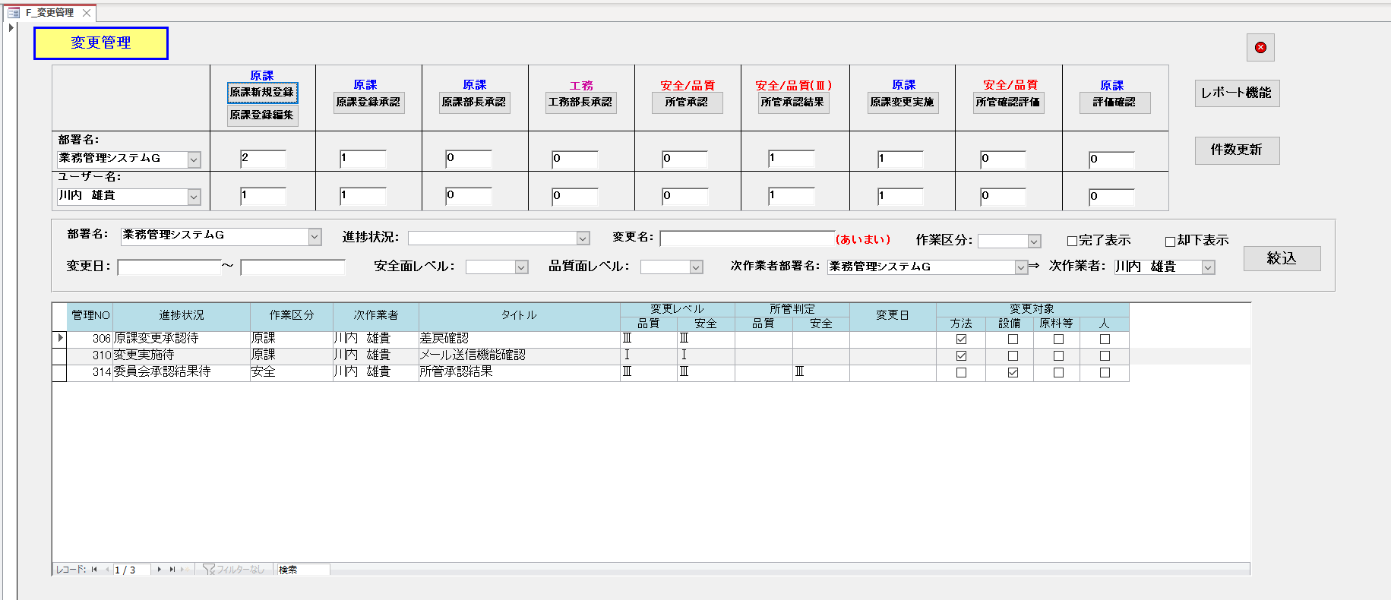
1
2
3

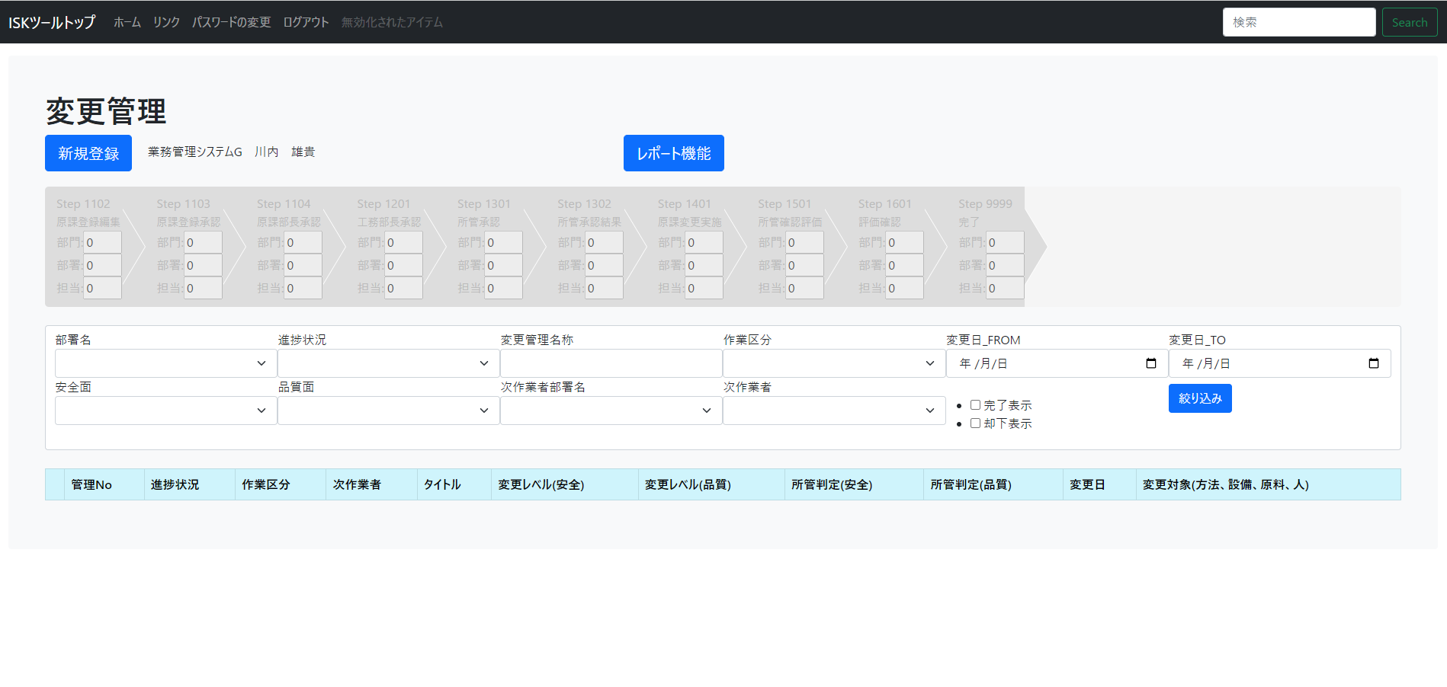
1
2
3
画像は「変更管理ツール」
のものとなります。

画面設計(新規依頼)
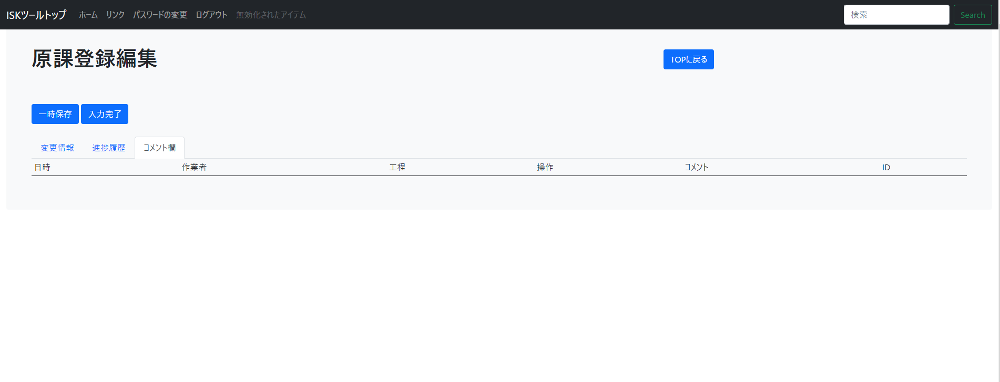
設計書 |  |  | 論理名称 | システムID |  | 改訂日 | 2022-09-06
 |  |  | 物理名称 | システム名称 | 品質・安全変更管理ツール | 改訂者 | 四日市情報システムG川内

概要

 | 新規依頼
 |  | 内容
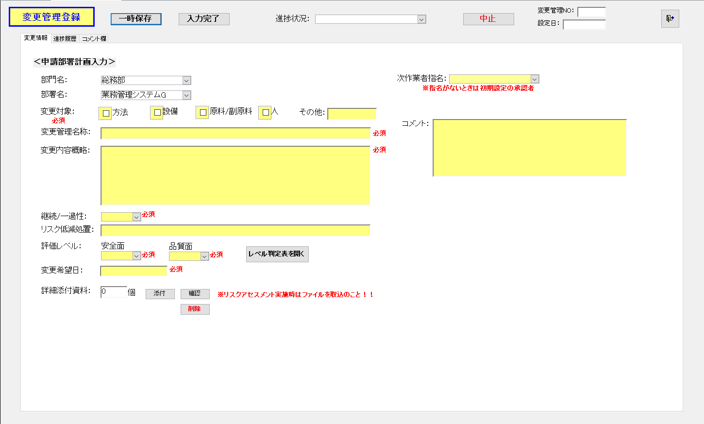

 |  | メッセージ情報_進捗履歴
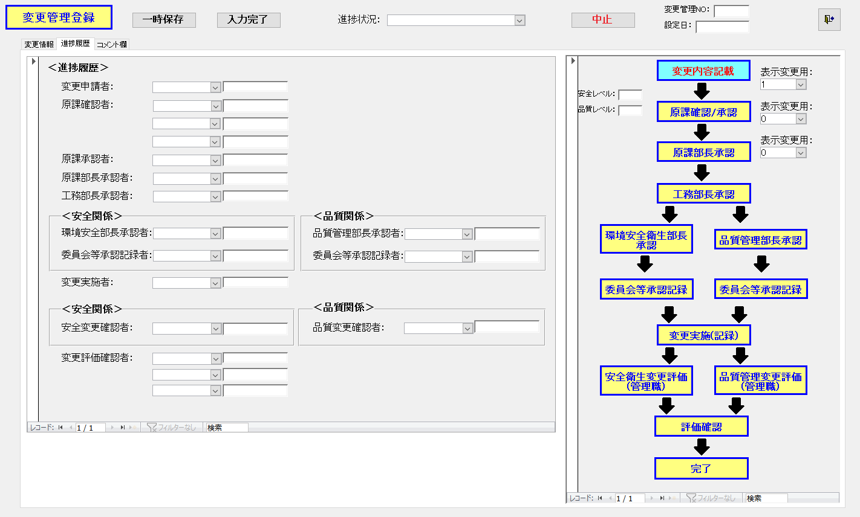

 |  | コメント欄
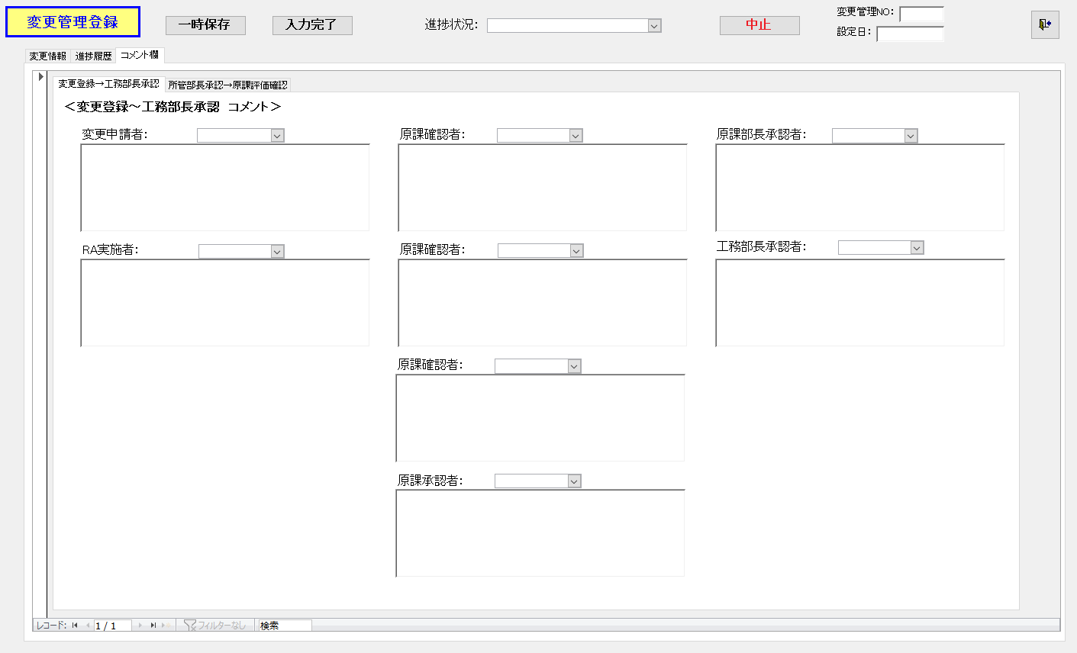

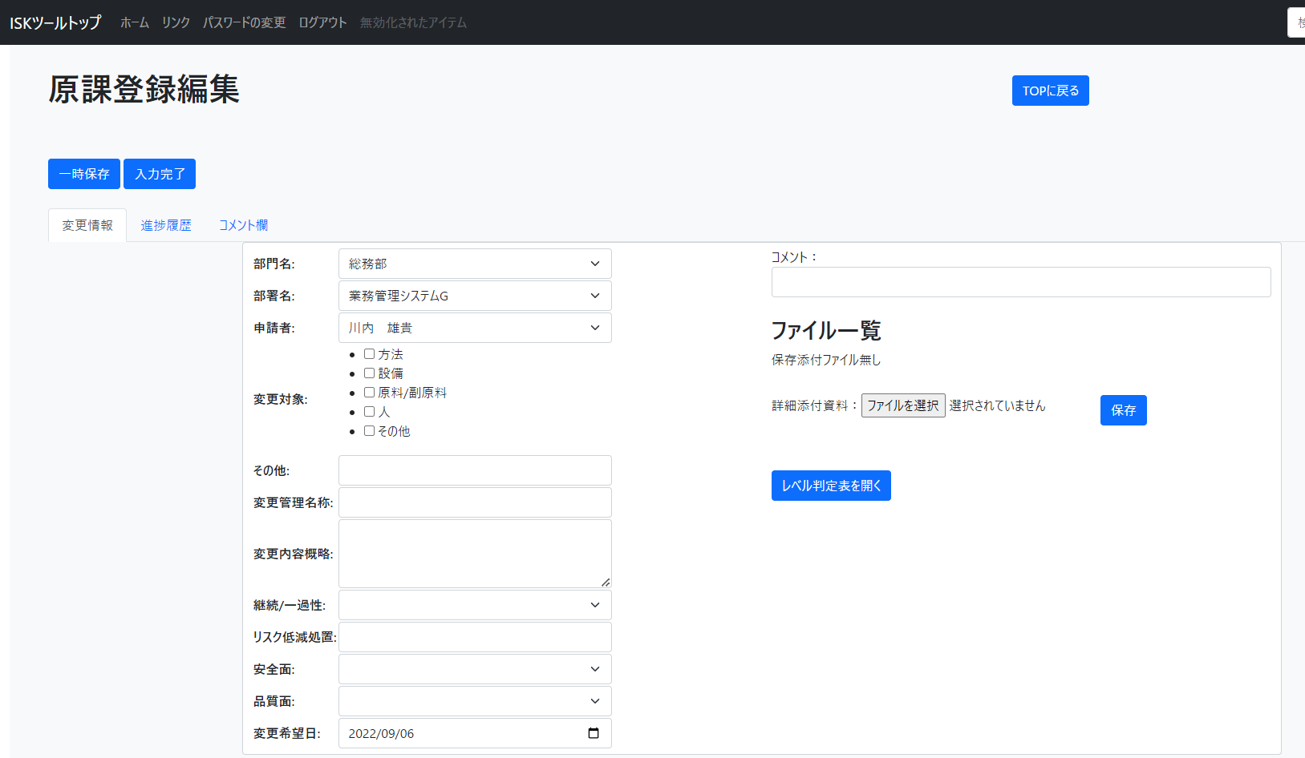
画像は「変更管理ツール」
のものとなります。

